상품제안서
로지텍 블루투스 멀티 키보드 마우스 콤보세트 850 | 상품코드: S39020

 |  |  |  |  |  |  | 02-713-8555 | www.synergygift.co.kr
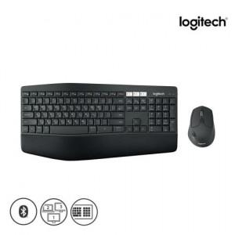 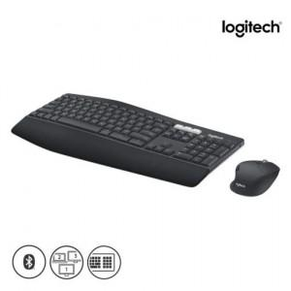 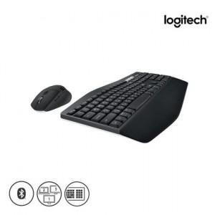

【상세/제작정보】 | <p><span style="font-size: 16px;">​</span>​​​​</p>

【인쇄/포장옵션】 | 레이저, 키보드레이저 / 포장지포장

【공급단가】 | 수량 | 10~ | 100~ | 200~ | 300~ | 500~
*VAT별도 | 단가 | 122,500원 | 120,540원 | 117,600원 | 114,660원 | 112,700원

【상품 URL】 | https://www.synergygift.co.kr:443/src/goods_detail.php?gdno=39020

